Imagen
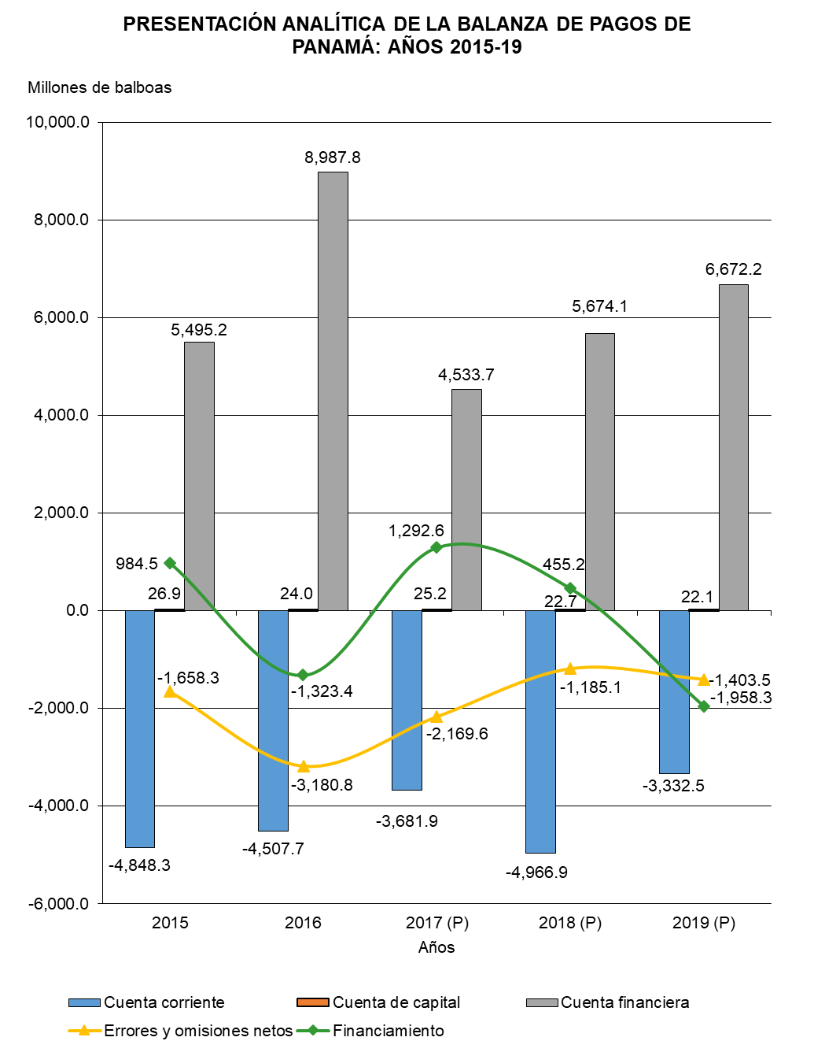

Gráfica Presentación Analíti BN
PRESENTACIÓN ANALÍTICA DE LA BALANZA DE PAGOS DE PANAMÁ: AÑOS 2015-19
 | Cuenta corriente | Cuenta de capital | Cuenta financiera | Errores y omisiones netos | Financiamiento
2015 | -4,848.3 | 26.9 | 5,495.2 | -1,658.3 | 984.5
2016 | -4,507.7 | 24.0 | 8,987.8 | -3,180.8 | -1,323.4
2017 (P) | -3,681.9 | 25.2 | 4,533.7 | -2,169.6 | 1,292.6
2018 (P) | -4,966.9 | 22.7 | 5,674.1 | -1,185.1 | 455.2
2019 (P) | -3,332.5 | 22.1 | 6,672.2 | -1,403.5 | -1,958.3

Gráfica Presentación Analítica
PRESENTACIÓN ANALÍTICA DE LA BALANZA DE PAGOS DE PANAMÁ: AÑOS 2015-19
 | Cuenta corriente | Cuenta de capital | Cuenta financiera | Errores y omisiones netos | Financiamiento
2015 | -4,848.3 | 26.9 | 5,495.2 | -1,658.3 | 984.5
2016 | -4,507.7 | 24.0 | 8,987.8 | -3,180.8 | -1,323.4
2017 (P) | -3,681.9 | 25.2 | 4,533.7 | -2,169.6 | 1,292.6
2018 (P) | -4,966.9 | 22.7 | 5,674.1 | -1,185.1 | 455.2
2019 (P) | -3,332.5 | 22.1 | 6,672.2 | -1,403.5 | -1,958.3

